Slajd 2
Pole 2.1 NIE POKAZUJEMY TEGO W KALULATORZE INFORMACJA DO OBLICZEŃ. - Jest to pole, w którym powinna wyświetlać się wartość Zapotrzebowanie na moc grzewczą, podana w kW. Jest to iloczyn Pola 2.2 i wartości przypisanej do konkretnej konstrukcji budynku z Pola 2.2. Rozpisana rozwijana lista przedstawiona w tabeli w tym arkuszu. Na przykład ustawiam 100 m2 i wybieram konstrukcję budynku o bardzo dobrej izolacyjności, dla której współczynnik przenikania to 45 W/m2. Wymnarzam obie wartości 100 m2 * 42,5 W/m2 = 4930 W = 4,93 kW

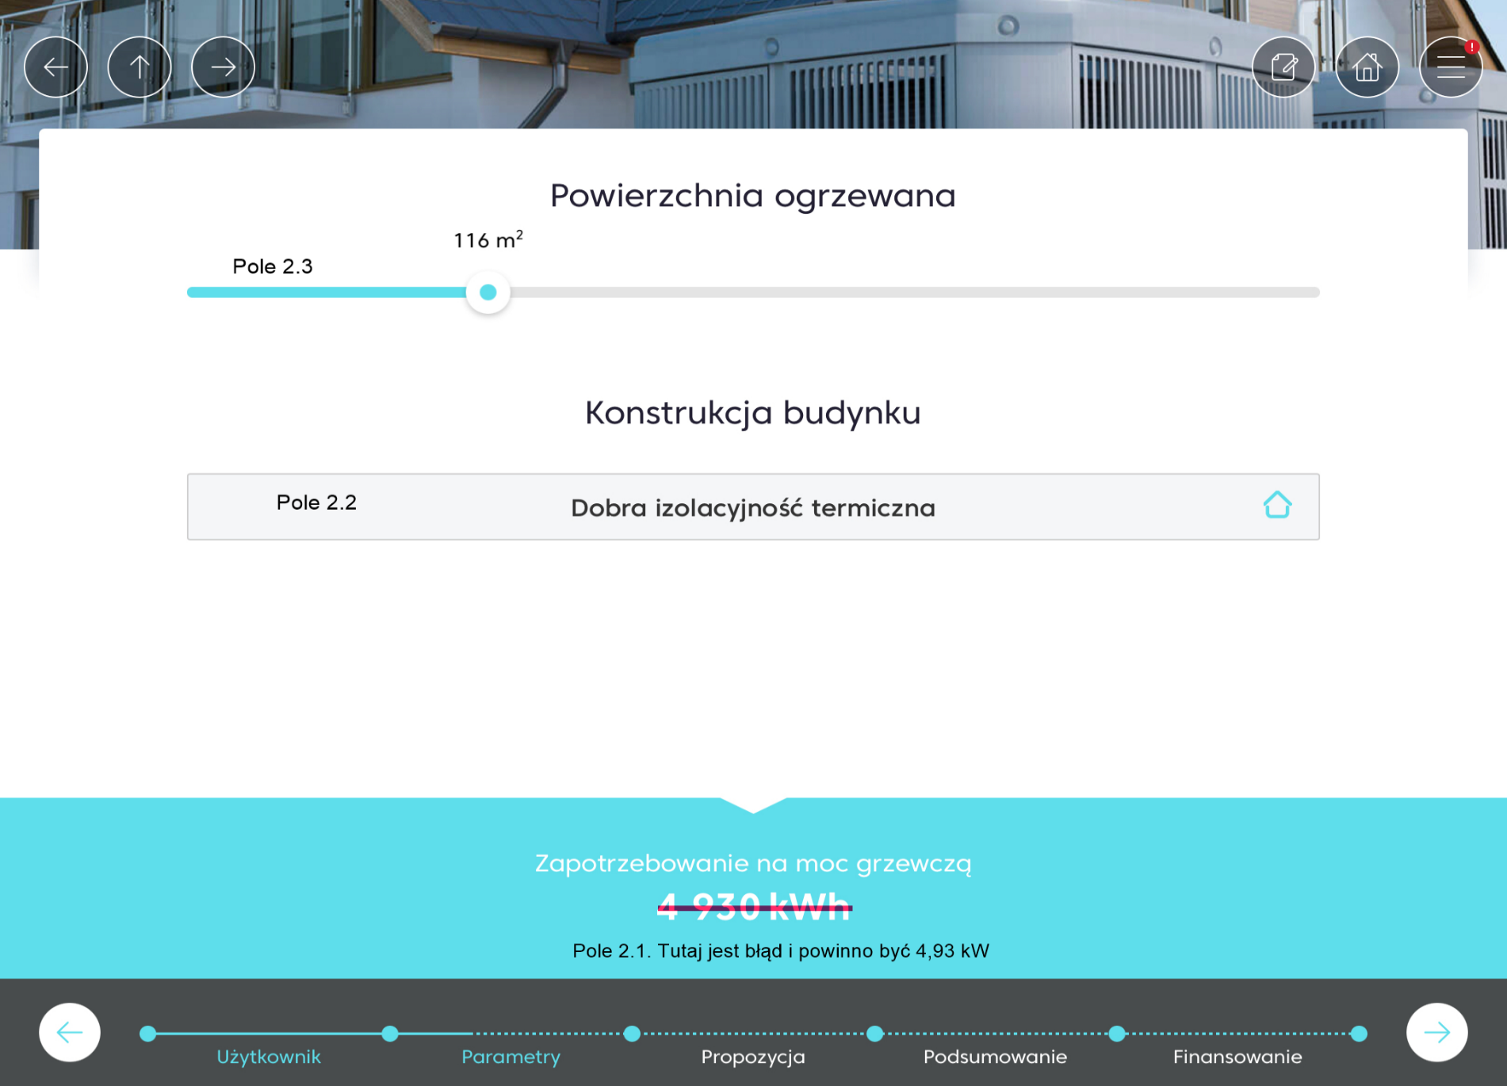
Pole 2.3 - Suwak z powierzchnią ogrzewaną.

Pole 2.2 - Konstrukcja budynku. Tabela z rodzajem konstrukcji i przypisaną do tego wartością. |  |  | POKAZUJEMY TYLKO RODZAJ. OPIS NIECH SIĘ WYŚWIETLA PO NAJECHANIU MYSZKĄ
 | TEGO NA ŻÓŁTO NIE POKAZUJEMY WCALE

Tabela do doboru pomp ciepła
Rodzaj konstrukcji |  | Opis konstrukcji |  | W/m2 | kWh/(m2 * rok)
Energooszczędny |  | Izolacja ściany zewnętrznej - 20 cm, Izolacja dachu - minimum 10 cm, Ściana zewnętrzna - Beton komórkowy (Suporex/YTONG/Silka) lub Pustak ceramiczny (np. Porotherm) - grubość ściany minimum 35 cm. |  | 40 | 75
Bardzo dobra izolacyjność termiczna |  | Izolacja ściany zewnętrznej - 20 cm, Izolacja dachu - minimum 10 cm, Ściana zewnętrzna - Beton komórkowy (Suporex/YTONG/Silka) lub Pustak ceramiczny (np. Porotherm) - grubość ściany minimum 24 cm. |  | 50 | 90
Dobra izolacyjność termiczna |  | Izolacja ściany zewnętrznej - 10 cm, Izolacja dachu - minimum 5 cm, Ściana zewnętrzna - Beton komórkowy (Suporex/YTONG/Silka) lub Pustak ceramiczny (np. Porotherm). |  | 60 | 110
Średnia izolacyjność termiczna |  | Izolacja ściany zewnętrznej - 10 cm, Izolacja dachu - minimum 5 cm, Ściana zewnętrzna - cegła, pustak lub bloczek betonowy - minimum 30 cm. |  | 70 | 125
Niewielka izolacyjność termiczna |  | Brak izolacji jednej z przegród (ściana/dach/podłoga), Ściana zewnętrzna - Bloczek betonowy, Pustak żużlowy, Cegła, Pustak ceramiczny. |  | 85 | 150
Bez izolacji |  | Brak izolacji lub niewielka izolacja jednej z przegród. |  | 120 | 215

Slajd 4
Pole 4.1 Każda osoba to dodatkowa moc do wartości Zapotrzebowanie na moc grzewczą.

Pole 4.2 To pole chcielibyśmy, aby polegało na wyborze konkretnej wartości, a nie było wpisywane ręcznie. Zaznaczenie odpowiedniego pola przypisywałoby daną wartość do zmiennej. Każda wartość odpowiada dodatkowej mocy grzewczej (Tabela ponizej)

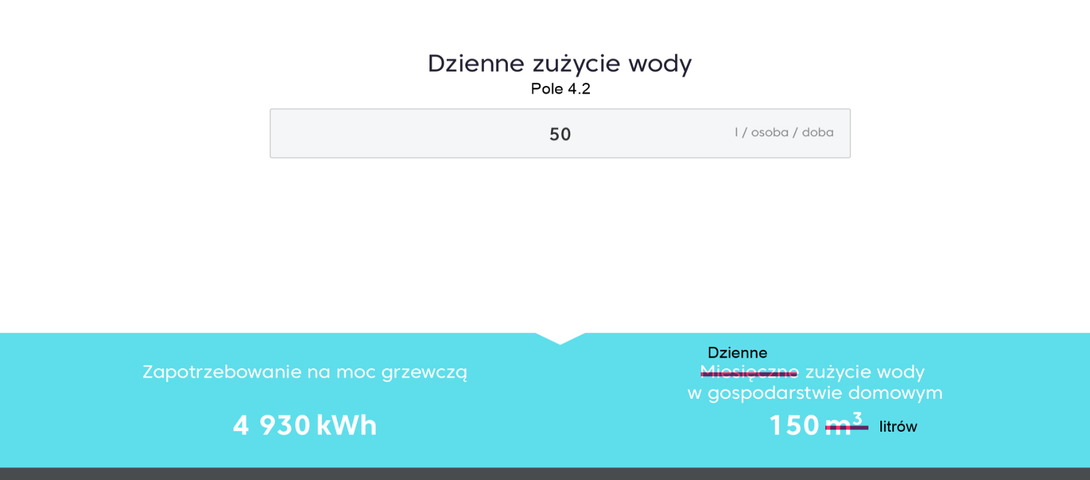
Oszczędne 70 l/osobę |  | Komfortowe 90 l/osobę | Wysokie zużycie 90 l/osobę

Zapotrzebowanie [dm3/osobę] | Moc [kW]
110 | 0.275
90 | 0.225
70 | 0.175

Zapotrzebowanie na moc grzewczą (przykład dla wybranych 3 osób i komfortowego zużycia): Zapotrzebowanie na moc grzewczą = 4,93 kW (z poprzednich slajdów) + (3 * 0,225 kW) = 5,61 kW

TEGO NA NIEBIESKO NIE POKAZUJEMY

FORUMULARZ
To już prawie koniec! Wpisz adres mailowy, na który możemy wysłać przygotowaną specjalnie dla Ciebie ofertę

Adres e-mail:
Imię i nazwisko:
Numer telefonu:
Kod pocztowy:

*Dane wpisane w formularzu kontaktowym będą przetwarzane w celu udzielenia odpowiedzi na przesłane zapytanie. Więcej informacji w Polityka Prywatności.
wyślij

mail do klienta
 |  |  |  |  |  |  |  | Dobór mocy pompy ciepła. To jest slajd podsumowujący jaka pompa ciepła została dobrana. Na początku należy zaznaczyć, że pompa np. 7 kW nie ma mocy 7 kW w skrajnych warunkach, tylko 4,9 kW. Zatem, aby pokryć wyliczane zapotrzebowanie na moc grzewczą trzeba odnieść się do poniżej tabeli.

 | Dzień dobry,
 |  |  |  |  |  |  |  | Tabela 1
 | dziękujemy za zainteresowanie naszą ofertą i wypełnienie formularza dobory pompy ciepła. |  |  |  |  |  |  | Typoszereg | Moc pompy w skrajnych warunkach | Dolna granica mocy | Górna granica mocy
 | Poniżej przesyłamy informacje na temat Twojej pompy ciepła |  |  |  |  |  |  | 5.5 | 3.6 | 3.6 | 5.99
 |  |  |  |  |  |  |  | 7 | 5.2 | 6 | 8.69
 |  |  |  |  |  |  |  | 9 | 6.7 | 8.7 | 10.69
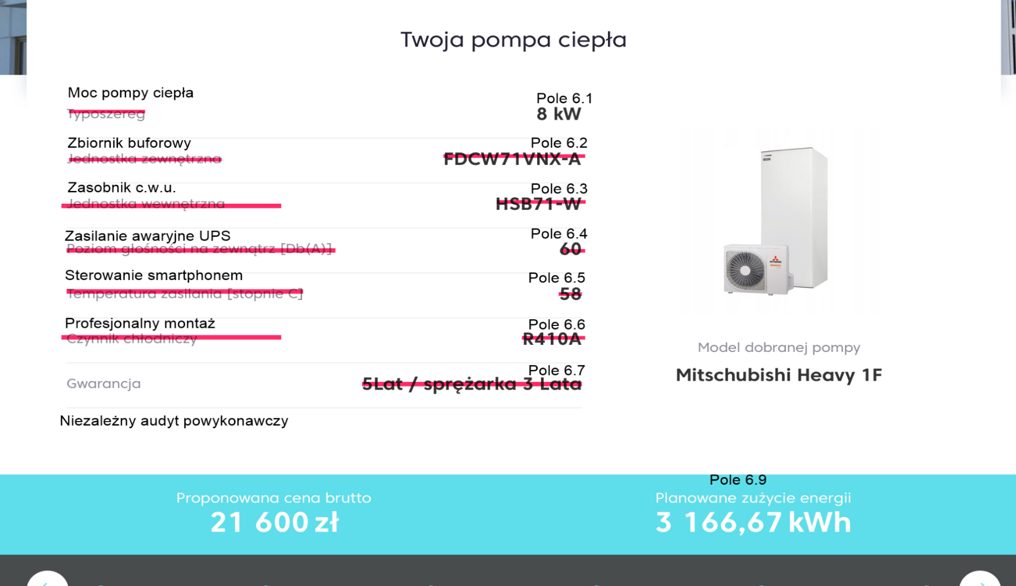
 |  |  |  |  |  |  |  | 12 | 10 | 10.7 | 13.69
 |  |  |  |  |  |  | Pamiętaj, że możesz skorzystać z atrakcyjnych dotacji: | 14 | 10.5 | 13.7 | 15.69
 |  |  |  |  |  |  | · Program Czyste Powietrze – dotacja od 13500 zł do 18000 zł | 16 | 11.8 | 15.7 | 18.00
 |  |  |  |  |  |  | · Program Moje Ciepło – 7 000 zł dotacji
 |  |  |  |  |  |  | · Ulgi termomodernizacyjnej
 |  |  |  |  |  |  |  | PRZYKŁAD 1:
 |  |  |  |  |  |  | Masz pytania dotyczące oferty? | Kalkulator wyliczył mi wymaganą moc grzewczą 7,2 kW. Oznacza to, że moja moc łapie się w zakres 6-8,69, który jest przypisany dla pompy 7kW.
 |  |  |  |  |  |  | Zadzwoń do naszego doradcy techniczno - handlowego

 |  |  |  |  |  |  |  | Wpływ rodzaju ogrzewania
 |  |  |  |  |  |  |  | Podana tabela odnosi się do sytuacji, gdy na slajdzie 3 wybrano ogrzewanie 50%/50%. Każdy większy udział grzejników powinien obniżać zakresy, a każdy większy udział ogrzewania podłogowego wpływa na podwyższenie zakresów. Poniżej tabela o ile należy przemnożyć wartości z Tabeli 1

 |  |  |  |  |  |  |  | Tabela 2
 |  |  |  |  |  |  |  | Rodzaj ogrzewania | Mnożnik
 |  |  |  |  |  |  |  | 100% Grzejniki | 0.92
 |  |  |  |  |  |  |  | 75% Grzejniki | 0.96
 |  |  |  |  |  |  |  | 50% Grzejniki | 1
 |  |  |  |  |  |  |  | 25% Grzejniki | 1.025
Pole 6.10
 |  |  |  |  |  |  |  | 0% Grzejniki | 1.05

 |  |  |  |  |  |  |  | PRZYKŁAD 2:
 |  |  |  |  |  |  |  | Kalkulator wyliczył mi zapotrzebowanie na poziomie 6 kW. Przy układzie 50% grzejników powinna zostać dobrana pompa 7 kW, ale na slajdzie 2 wybrałem rodzaj ogrzewania 100% podłogówka. Zakres się zmienił, ponieważ dla pompy 5,5 kW wynosi on teraz od 3,6 do 5,99*1,05, czyli od 3,6 do 6,29 kW. Dobraną pompą powinna być pompa 5,5 kW.

Pole 6.1 Dobrana moc pompy

Pole 6.2 Jeżeli wybrano 100% ogrzewanie podłogowe, to tutaj info, że nie wymagany. W każdym innym wypadku powinien znajdować się niemożliwy do odznaczenia checkbox

Pole 6.3 Jeżeli wybrano w Polu 3.2 NIE, to tutaj info, że nie wymagany. W każdym innym wypadku powinien znajdować się niemożliwy do odznaczenia checkbox.

Pole 6.4 Niemożliwy do odznaczenia checkbox

Pole 6.5 Niemożliwy do odznaczenia checkbox

Pole 6.6 Niemożliwy do odznaczenia checkbox

Pole 6.7 Zmieniamy na "5 lat na pompę i sprężarkę" Poniżej jeszcze jeden wiersz zatytułowany Niezalezny audyt powykonawczy, wartością po prawej powinien być niemożliwy do oznaczenia checkbox

Pole 6.8 Model dobranej pompy powinien napisać czy to jest Split czy Monoblok. Tak naprawdę to tutaj jest jedyna różnica. Jeżeli na slajdzie 5 wybraliśmy Split, to w tym polu powinna być wartość LG THERMA V Split 7 kW. Jeżeli Monoblok to analogicznie LG THERMA V Monoblok 7 kW. Typoszeregi się nie różnią między sobą i są to: 5,5 kW, 7 kW, 9 kW, 12 kW, 14 kW, 16 kW. Zgodnie z Tabelą 2.

w tym momencie oferujemy tylko split

Pole 6.9 To pole powinno mieć nazwę Szacunkowe zużycie energii. Wartość powinna być wybrana na podstawie poniższej tabeli:

 | LG THERMA V 5,5 | LG THERMA V 7 | LG THERMA V 9 | LG THERMA V 12 | LG THERMA V 14 | LG THERMA V 16
100% Grzejniki | 4510 | 4554 | 4640 | 4307 | 4452 | 4644
75% Grzejniki | 4146 | 4183 | 4277 | 3991 | 4117 | 4286
50% Grzejniki | 3783 | 3812 | 3915 | 3676 | 3783 | 3928
25% Grzejniki | 3549 | 3578 | 3677 | 3471 | 3565 | 3686
0% Grzejniki | 3315 | 3345 | 3440 | 3267 | 3347 | 3445

Pole 6.10 Poniżej Cena brutto

Monoblok
 | Cena ofertowa (brutto)
5,5 kW | 39,300.00 zł
7 kW | 40,000.00 zł
9 kW | 42,100.00 zł
12 kW | 47,100.00 zł
14 kW | 49,300.00 zł
16 kW | 50,900.00 zł

Split
 | Cena ofertowa (brutto)
5,5 kW | 40,900.00 zł
7 kW | 40,800.00 zł
9 kW | 41,600.00 zł
12 kW | 47,900.00 zł
14 kW | 48,600.00 zł
16 kW | 48,500.00 zł

